상품제안서
레빗 TX01 USB메모리 2.0(4~128GB) | 상품코드: F22667

 |  |  |  |  |  |  | 02-412-0044 | www.easy1.co.kr
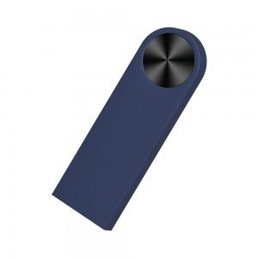

【상세/제작정보】 | <p><b><span style="font-size: 12pt;">* 데이터카피 - 1기가당 300원별도</span></b></p><p><b><span style="font-size: 12pt;">* 배송비- 한박스 100개 / 5000원별도</span></b></p><p>&nbsp;</p>

【인쇄/포장옵션】 | 레이저, 개별인쇄 / 포장지포장

【공급단가】 | 수량 | 100~ | 300~ | 500~ | 1,000~ | 3,000~
*VAT별도 | 8G | 4,880원 | 4,760원 | 4,640원 | 4,560원 | 4,480원
 | 16G | 6,100원 | 5,950원 | 5,800원 | 5,700원 | 5,600원
 | 32G | 8,350원 | 8,150원 | 7,950원 | 7,800원 | 7,650원
 | 64G | 9,800원 | 9,550원 | 9,300원 | 9,150원 | 9,000원

【상품 URL】 | http://www.easy1.co.kr/src/goods_detail.php?gdno=22667

